誓約書
2022/10 /
日本学生ゴルフ連盟
会長 黒須 一雄 殿
 |  | 大 学
 | 役 職 |  | 署名欄
 | 氏 名
誓約書
日本学生ゴルフ連盟（以下、学連と称す）が新型コロナウイルス感染症対策を講じて行う常陸宮杯第1回全日本大学ゴルフ選手権競技・常陸宮妃杯第1回全日本女子大学ゴルフ選手権競技（以下、常陸宮杯と称す）出場に際し、下記のガイダンスを遵守して参加し、違反した場合には出場取りやめ、もしくは失格という学連の裁定に従うことを誓います。
記
1.次の(1),(2)の場合は対抗戦を中止、（3）の場合は自粛することに同意します。
(1)石川県・加賀市および片山津ゴルフ倶楽部より大会中止の要請があった場合
(2)男・女それぞれの不参加校が過半数を超えた場合
(3) 各地区のいずれかの都道府県がオーバーシュートした場合は、その該当する地区連盟所属校は出場自粛とする。
2.新型コロナウイルス感染症は若い年齢層は感染しても無症状になる場合があり、予防の観点から試合に参加する関係者は、2週間前から密になるような場所で食事をしない、若者が集まるような場所に行かないよう指導を徹底する。
3.学連が定める「大学生ゴルフ競技におけるSARS-CoV-2感染症対策ガイドライン～日本学連・関東学連合同版（本体）～」（2022年3月15日発行）および「対抗戦実施規定」の記載内容を遵守すること。
4.事前に配布する体調管理シートに、参加チーム関係者全てが記入し、発熱・風邪の症状のある者は参加を見合わせること。
以 上

②コースで取る食事の申込み
地区 記入→ |  |  | 2022年 月 日
大学毎コース朝食必要数と、プレーフィーに含まれないランチボックス数 事前申し込み
競技会名称 | ☐ 常陸宮杯第1回全日本大学ゴルフ選手権競技 ☐ 常陸宮妃杯第1回全日本女子大学ゴルフ選手権競技
期 日 | 男子2022年10月25日～28日（金）【指定練習日24日（月）】 女子2022年10月26日(水)～28日(金）【指定練習日25日（火）】
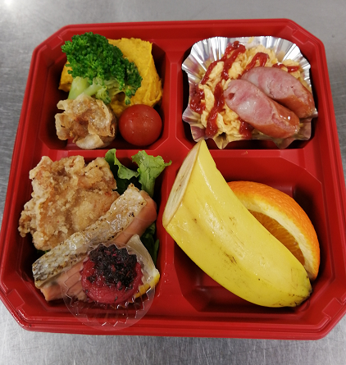
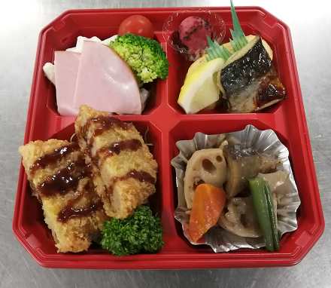
会 場 名 | 片山津ゴルフ倶楽部 西コース 男子 くろゆり・いぬわし 女子 だいにち・あすなろ |  |  | 例１ | 例２
下の表に必要な数を記載すること
コースでの朝食 1,100 円 おかずはお弁当（写真例参照）、ペットボトルのお茶、ごはんとみそ汁は、レストランでその場提供 |  |  | 合計数 （指導者等関係者含む）
 | 男子チーム | 女子チーム
2022-10-24 | 0 | 0 | 0
2022-10-25 | 0 | 0 | 0
2022-10-26 | 0 | 0 | 0
※決勝10/27（仮） | 0 | 0 | 0
※決勝10/28（仮） | 0 | 0 | 0

大学名
日本学生ゴルフ連盟 〆切 10月12日（水） |  |  |  | ペットボトルのお茶、ごはんとみそ汁がつきます。

